Sheet1
APIへのアクセス（Access to API）の説明

1.説明1
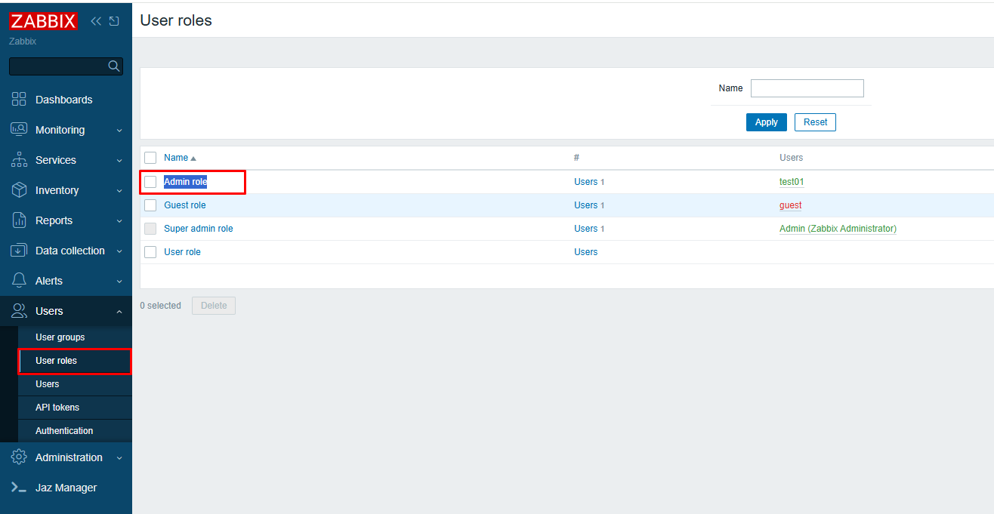

 | ご提供いただいたサポートログの内容から、以下の条件に該当する場合に本事象が発生する可能性があると考えております。「ユーザーロール」→「Admin role」の 「APIへのアクセス（Access to API）」 の設定によって、Permission Denied が発生している可能性があります。

2.説明2
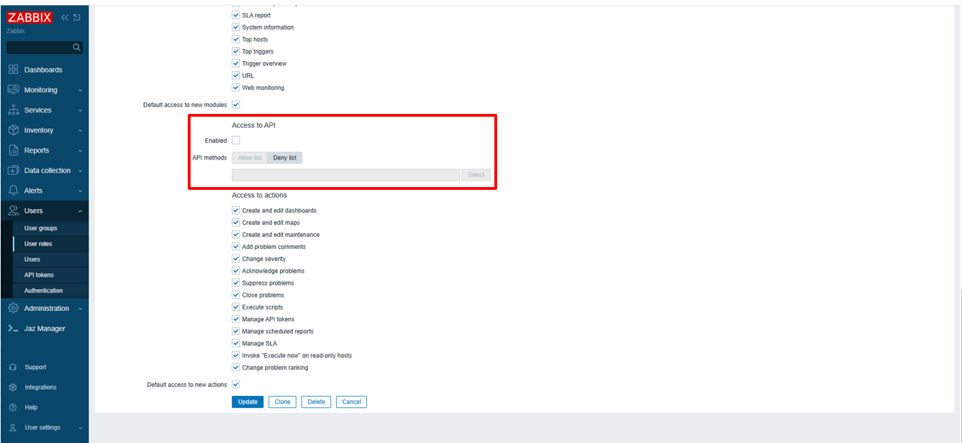

 | 「APIへのアクセス（Access to API）」には、以下の 2 つの設定があります。
 | (1) | Enabled
 | (2) | API methods

3. 条件1

 | 「Enabled」オプションが無効（チェックなし） の場合、要求された API は Zabbix によって拒否されます。

4. 条件2

 | 「Enabled」オプションが有効（チェックあり） の場合、API メソッドは Allow list または Deny list によって制御されます。
 | ただし、API メソッドが何も指定されていない場合は、要求されたすべての API が Zabbix によって許可されます。

5. 条件3

 | 「Enabled」オプションが有効（チェックあり） の状態で、API methods を Allow list として設定し、action.create および usergroup.get を許可した場合、Zabbix はアクション作成およびユーザーグループ取得 API にアクセスできます。
 | 一方で、Allow list に含まれていないその他の API は拒否される可能性があります。
 | この設定の場合、ジョブネットの有効化および編集を行うことができます。

6. 条件4

 | 「Enabled」オプションが有効（チェックあり） の状態で、API methods を Deny list として設定し、action.create および usergroup.get を指定した場合、Zabbix はアクション作成およびユーザーグループ取得 API へのアクセスを拒否します。
 | 一方で、Deny list に含まれていないその他の API についてはアクセス可能です。
 | この設定の場合、ジョブネットの有効化および編集を行うことはできません。

 | なお、以下の Zabbix ドキュメント「APIへのアクセス」もあわせてご参照ください。
 | https://www.zabbix.com/documentation/current/jp/manual/web_interface/frontend_sections/users/user_roles

